WI
SITE / CONTA |  | BR - DHL Supply Chain - Operações do Score Card (12 contas) |  |  | 12 REGRAS BÁSICAS DE SEGURANÇA |  |  |  |  |  | EQUIPAMENTOS DE PROTEÇÃO INDIVIDUAL | Colete de Alta Visibilidade | Luvas | Protetor Auricular | Capacete | Touca
SUB-PROCESSO |  | SCORE CARD - USO DO SISTEMA (EXTRAÇÃO E INDICADORES)
NÚMERO DO DOCUMENTO |  | WI-______ (a cadastrar no ETQ) |  |  |  |  |  |  |  |  |  |  |  |  |  |  | NÍVEL DE ATENÇÃO REQUERIDA
REVISÃO |  | 2 |  |  |  | X |  |  | X | X |  |  |  |  |  |  | N | Padrão | 11
VALIDADE ATÉ |  | Vide Sistema ETQ |  |  |  |  |  |  |  |  |  | Calçado de segurança | Cinto Paraquedista | Óculos | Protetor facial | Máscara com Filtro | $ | Especial | 6
VALIDADE DE |  | Vide Sistema ETQ |  |  |  |  |  |  |  |  |  |  |  |  |  |  | L | Rigoroso | 0
DOCUMENTO DE REFERÊNCIA |  | Manual do Score Card (docs/SCORECARD.md) |  |  |  |  |  |  |  |  |  |  |  |  |  |  | Controles e Barreiras em:
PADRÃO DE PRODUTIVIDADE |  | Não se aplica (atividade administrativa) |  |  |  |  | X |  | X |  |  |  |  |  |  |  | S = Segurança (HSE) Q = Qualidade P = Produtividade
UNIDADE DE MEDIDA |  | Não se aplica |  |  | EQUIPAMENTOS E MATERIAIS NECESSÁRIOS |  |  |  |  | Computador com Windows 10/11, arquivo ScoreCard.exe (V.01.1 ou a mais nova publicada), VPN da DHL, pasta do SharePoint sincronizada pelo OneDrive e usuário/senha do Summary (BlueYonder). EPI: não se aplica à tarefa (escritório).

SEQUÊNCIA | DESCRIÇÃO DA TAREFA |  | PONTO DE CONTROLE S / Q / P (HSE, Qualidade, Produtividade) |  |  |  |  |  | AÇÕES DE PREVENÇÃO E CONTENÇÃO |  |  |  |  | NÍVEL DE ATENÇÃO | FOTO
1 | Preparar o computador e abrir o Score Card Antes de começar: • Conecte a VPN da DHL (sem ela a extração não funciona). • Confirme que a pasta do SharePoint do Score Card está sincronizada pelo OneDrive. • Dê dois cliques no arquivo ScoreCard.exe. Na primeira abertura de cada versão o app leva alguns segundos a mais (prepara os arquivos internos). Depois toca a animação de abertura e aparece a tela de login. Se o Score Card já estiver aberto, clicar de novo no .exe não abre outra janela: traz para a frente a que já está aberta. Versão nova: quando o responsável publica uma versão mais nova na pasta do SharePoint, aparece uma faixa no topo do app (2ª imagem). Clique em Abrir a pasta, feche o app e use o .exe novo. |  | HSE1: Risco ergonômico (postura, tela e mouse) no uso prolongado do computador. HSE2: Circulação pela área operacional até a estação de trabalho (empilhadeiras e paleteiras). Q1: Versão do aplicativo desatualizada. P1: Extração sem VPN falha e gera retrabalho. |  |  |  |  |  | HSE1: Ajustar cadeira e monitor (topo da tela na altura dos olhos, a um braço de distância), apoiar os pés e fazer pausas curtas a cada 50 minutos (ver aba JSA). HSE2: Usar a faixa de pedestres e o EPI exigido na área operacional ao atravessá-la; não usar celular ou notebook andando. Q1: Conferir a versão no rodapé do menu (ex.: V.01.1). Com a faixa "versão nova", trocar pelo .exe novo antes de extrair: versões antigas apagam o histórico da pasta compartilhada. P1: Conectar a VPN antes de abrir o app. |  |  |  |  | $ | 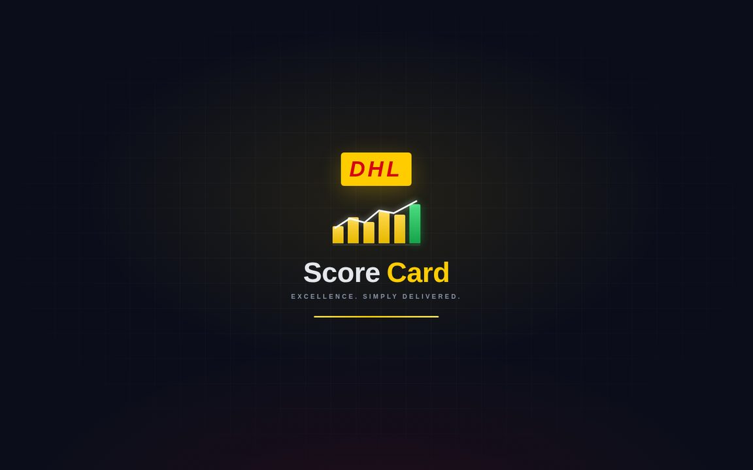
 |  |  |  |  |  |  |  |  |  |  |  |  |  |  | 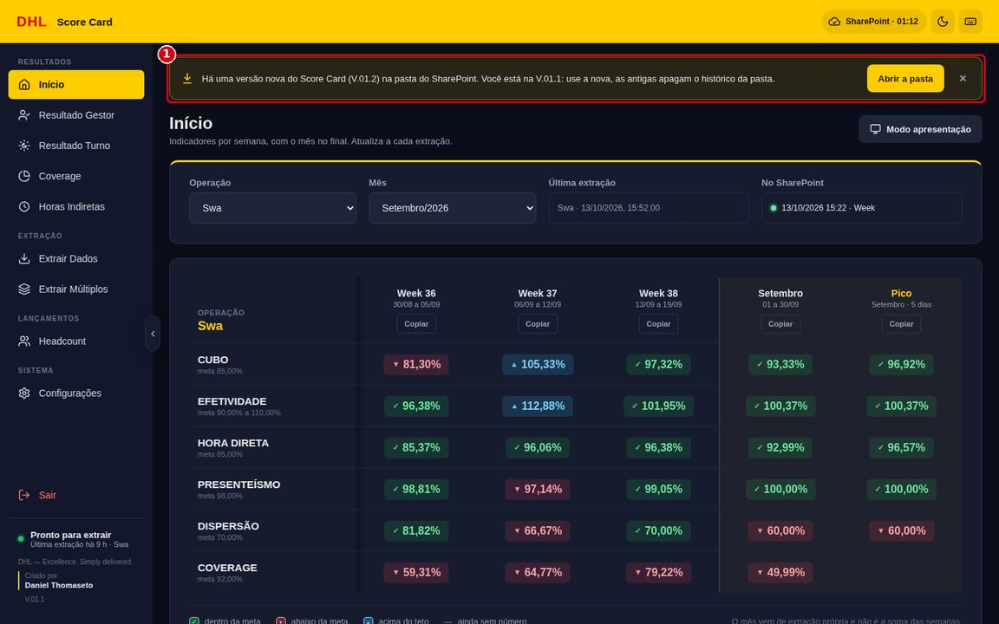
2 | Fazer login Na tela de login (a saudação e o fundo mudam com o horário): 1. Digite o SEU usuário do Summary (BlueYonder). 2. Digite a SUA senha. 3. O olho mostra ou esconde a senha digitada, para conferir antes de entrar. 4. Clique em Entrar (ou tecle Enter). 5. Embaixo do card, o ponto da VPN: verde = servidores respondem; amarelo = só parte; vermelho = sem VPN. Clique para conferir de novo. Cada pessoa usa a própria credencial. A senha fica só na memória enquanto o app está aberto: não é gravada em arquivo, configuração nem log, e some ao clicar em Sair ou fechar o app. Atenção: a senha é conferida no Summary na primeira extração. Se o Summary recusar a senha 2 vezes seguidas, o app para de tentar (a fila é cancelada) até você clicar em Sair e entrar de novo — isso evita bloquear o usuário. |  | Q1: Credencial pessoal e intransferível (segurança da informação). Q2: Senha digitada errada várias vezes pode bloquear o usuário no Summary. HSE1: Seguir etapa 1. |  |  |  |  |  | Q1: Nunca usar o usuário de outra pessoa nem anotar a senha. Ao se afastar do computador, clicar em Sair ou bloquear a tela (Windows + L). Q2: Observar o aviso de Caps Lock e conferir a senha pelo olho. Se a extração falhar no login, conferir a senha no próprio Summary antes de tentar de novo; depois de 2 recusas o app trava as extrações até um novo login. HSE1: Seguir etapa 1. |  |  |  |  | $ | 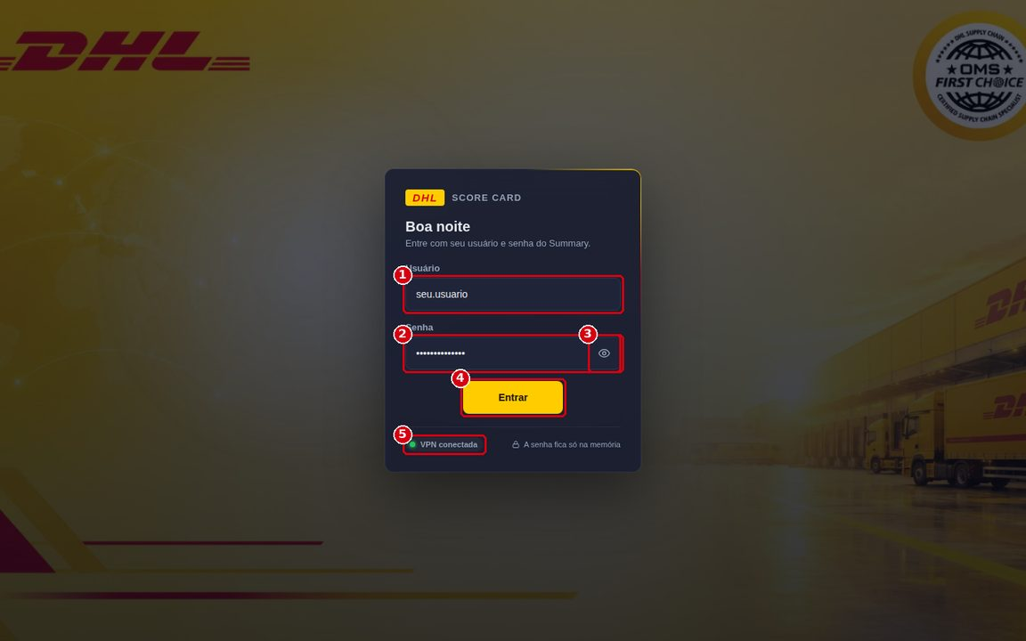
3 | Escolher a pasta do SharePoint (primeiro acesso) No primeiro login o app pede a pasta do SharePoint: a pasta sincronizada pelo OneDrive onde ficam as subpastas das operações (Hugo Boss, Hughes, SWA, Nike, SumUp, Rede, JCB, Lego, SpaceX, HPE, Armani e ABB). 1. Clique em Escolher pasta. 2. Selecione a pasta raiz do Score Card (a que contém as pastas das operações) e confirme. A escolha fica guardada. Para trocar depois: menu Configurações (Ctrl+9) > Pasta do SharePoint > Alterar pasta (2ª imagem). A pasta é a mesma para todo mundo: o que qualquer pessoa extrai ou lança (Headcount e Coverage) aparece para todos que usam o app. O selo "SharePoint · hh:mm" na barra amarela mostra a última leitura da pasta; clicar lê de novo. Em Configurações também se escolhe o tema (escuro ou claro), a densidade e o menu recolhido. Isso só muda a aparência, nunca um número. |  | Q1: Pasta errada faz o relatório ser salvo fora da pasta da operação. Q2: Pasta do OneDrive sem sincronizar não chega ao SharePoint. HSE1: Seguir etapa 1. |  |  |  |  |  | Q1: Escolher a pasta raiz e conferir o caminho em Configurações. Os arquivos ficam em <pasta>\<operação>\Week, Month, Dias de Pico, Indiretas, Gestor\Week, Gestor\Month, Turno\Week e Turno\Month. Q2: Conferir no ícone do OneDrive (barra de tarefas) que a sincronização está ativa e, em Configurações > Saúde do sistema, que a pasta aparece em verde (etapa 16). HSE1: Seguir etapa 1. |  |  |  |  | N | 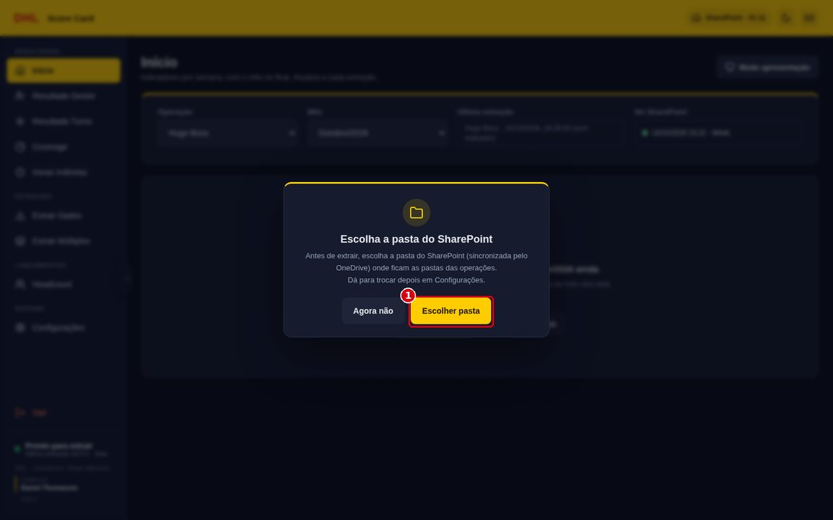
 |  |  |  |  |  |  |  |  |  |  |  |  |  |  | 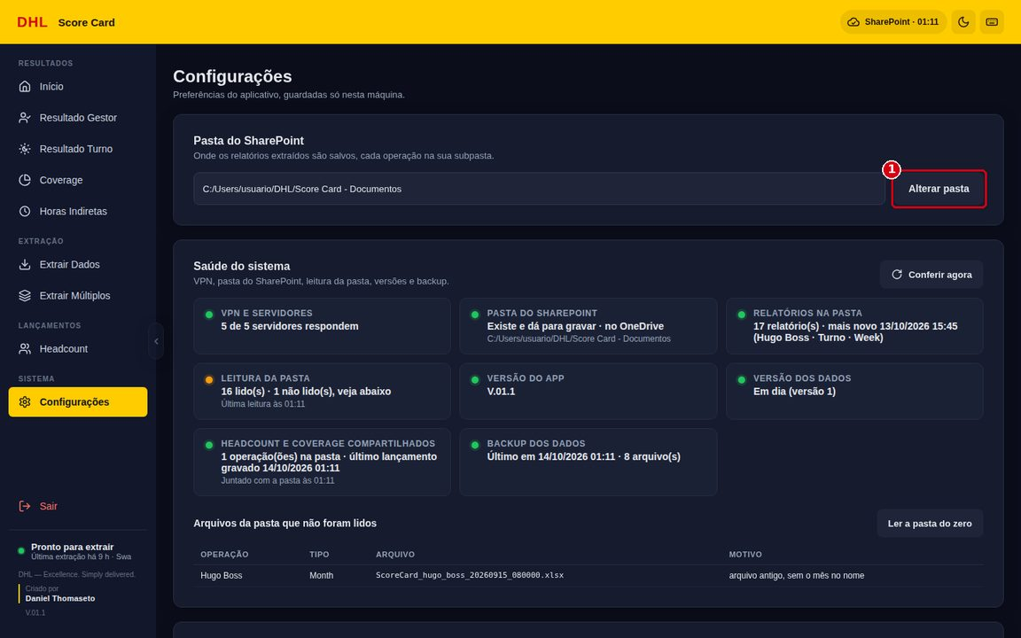
4 | Extrair Dados: preencher os parâmetros Menu Extrair Dados (Ctrl+6): 1. Período do indicador (tipo de extração): • Week: indicadores da semana; • Month: indicadores do mês; • Dias de Pico: hora direta de pico do mês; • Horas Indiretas: horas por atividade (Job Code); • Gestor · Week / Gestor · Month: resultado por gestor; • Turno · Week / Turno · Month: resultado por turno. 2. Operação. 3. Período: Data inicial e Data final, ou os atalhos Semana passada / Mês passado. 4. Clique em Iniciar extração. O agrupamento (Group By) de cada tipo é fixo pelo sistema e aparece na nota amarela, junto com a pasta onde o arquivo será salvo. Só o Month deixa escolher o Group By 1 (padrão User ID). |  | Q1: Tipo, operação ou período errado gera o indicador do período errado. Q2: Semana ou mês extraído antes de terminar fica marcado como "semana incompleta" / "mês em andamento". P1: Só uma extração por vez. HSE1: Seguir etapa 1. |  |  |  |  |  | Q1: Antes de clicar, conferir os campos destacados. Fechamento semanal: Semana passada. Fechamento do mês: Mês passado. Q2: Extrair a semana depois de encerrada e o mês depois do último dia. Se extraiu antes, extrair de novo depois: a nova extração substitui o período. P1: Para várias operações ou vários tipos, usar Extrair Múltiplos (etapa 8). HSE1: Seguir etapa 1. |  |  |  |  | N | 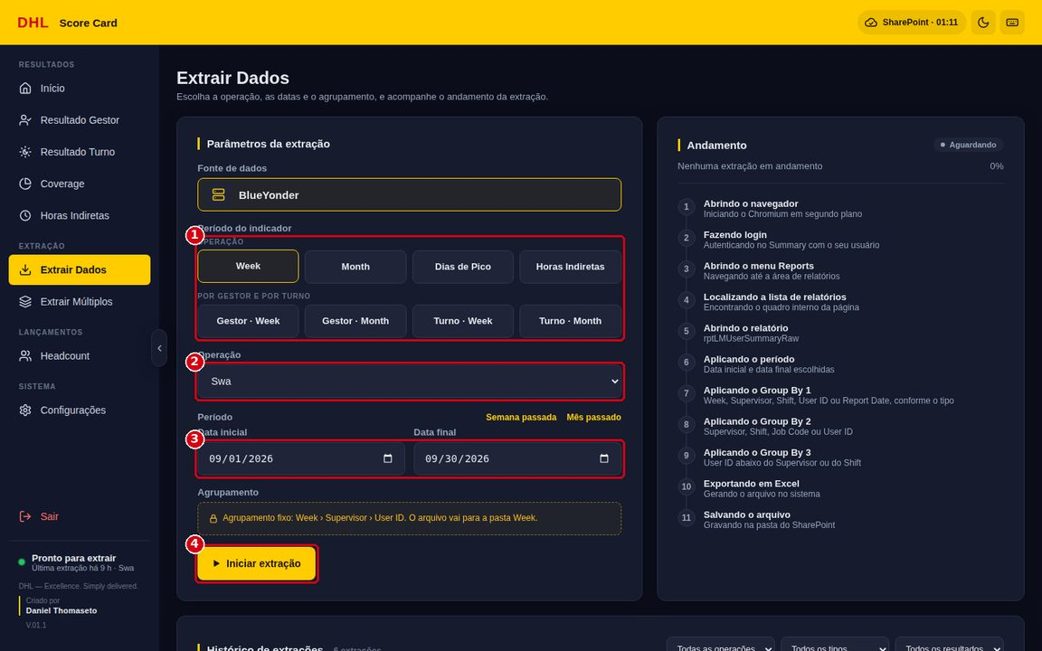
5 | Acompanhar o andamento da extração O painel Andamento mostra as 11 etapas da automação, com o percentual: abrir o navegador, login, menu Reports, lista de relatórios, relatório rptLMUserSummaryRaw, período, Group By 1, 2 e 3, exportar em Excel e salvar na pasta do SharePoint. Antes de abrir o navegador, o app confere se o servidor da operação responde (VPN). Enquanto a extração roda é possível usar as outras abas: um selo na barra amarela mostra a etapa atual, e clicar nele volta para esta tela. Não feche o app durante a extração: ele pede confirmação, porque fechar no meio deixa o download pela metade. |  | P1: Fechar o app ou desligar a VPN no meio interrompe a extração. Q1: O navegador da automação roda em segundo plano; não interferir. HSE1: Seguir etapa 1. |  |  |  |  |  | P1: Aguardar a etapa "Salvando o arquivo" e o resultado "Concluída". Se precisar fechar, esperar terminar. Q1: Se a extração ficar parada na mesma etapa por mais de 5 minutos, seguir a etapa 6 e a aba ERROS E SOLUÇÕES. HSE1: Seguir etapa 1. |  |  |  |  | N | 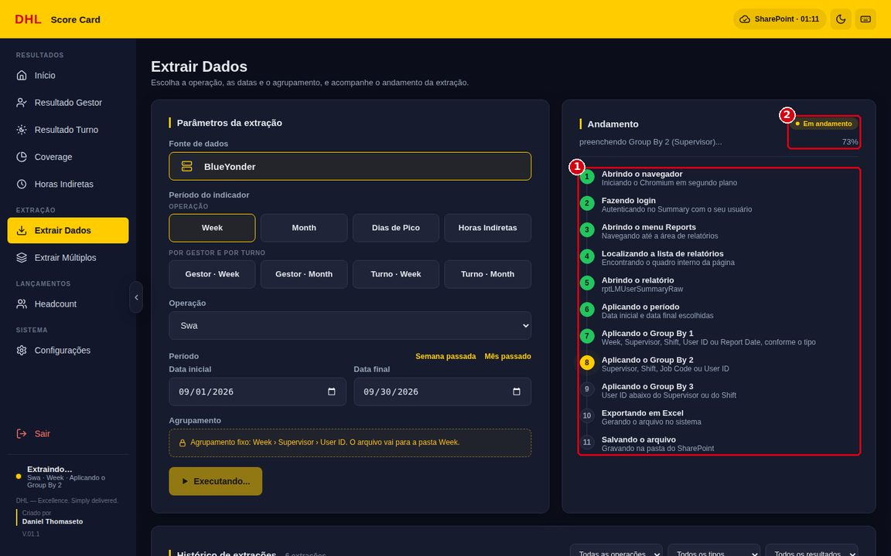
6 | Conferir o resultado da extração Ao terminar aparece uma mensagem: • Verde (Concluída): "Relatório salvo em …". O botão Abrir pasta abre a pasta do arquivo. Os indicadores já são calculados e aparecem nas abas de resultado. • Amarelo (Sem indicador): o arquivo foi salvo, mas o cálculo não saiu; a mensagem diz o motivo. • Vermelho (Falha): a extração não terminou. O botão Ver print do erro mostra a tela do BlueYonder no momento da falha. Exemplo (2ª imagem): sem VPN o app avisa na hora: "Sem conexão com o servidor da operação (…). Confira se a VPN da DHL está conectada e tente de novo." |  | Q1: Mensagem amarela ou vermelha = indicador desatualizado. Q2: Arquivo salvo na pasta correta. HSE1: Seguir etapa 1. |  |  |  |  |  | Q1: Ler a mensagem, corrigir a causa (aba ERROS E SOLUÇÕES) e extrair de novo. Se repetir, gerar o diagnóstico (etapa 16). Q2: Clicar em Abrir pasta e conferir se o arquivo está na pasta da operação e do tipo certos. A extração nova substitui na pasta só o mesmo período; as outras semanas e meses ficam como histórico. HSE1: Seguir etapa 1. |  |  |  |  | N | 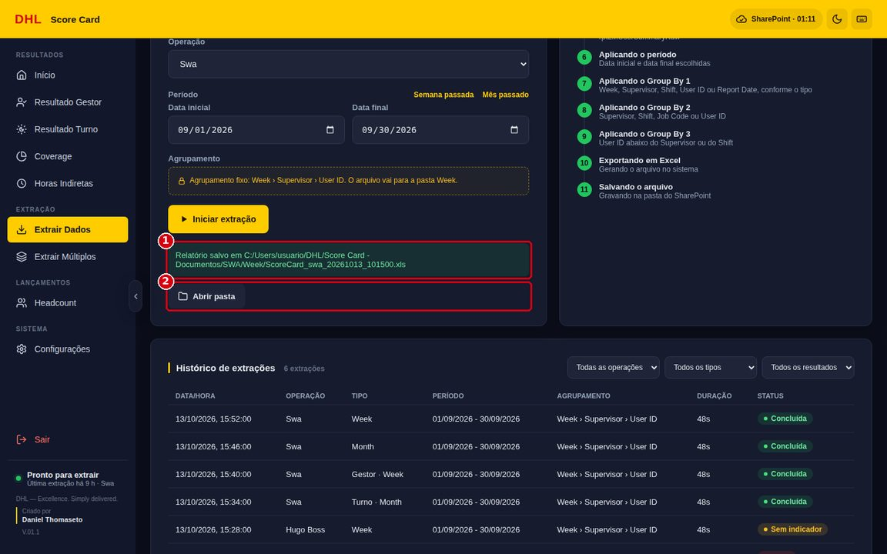
 |  |  |  |  |  |  |  |  |  |  |  |  |  |  | 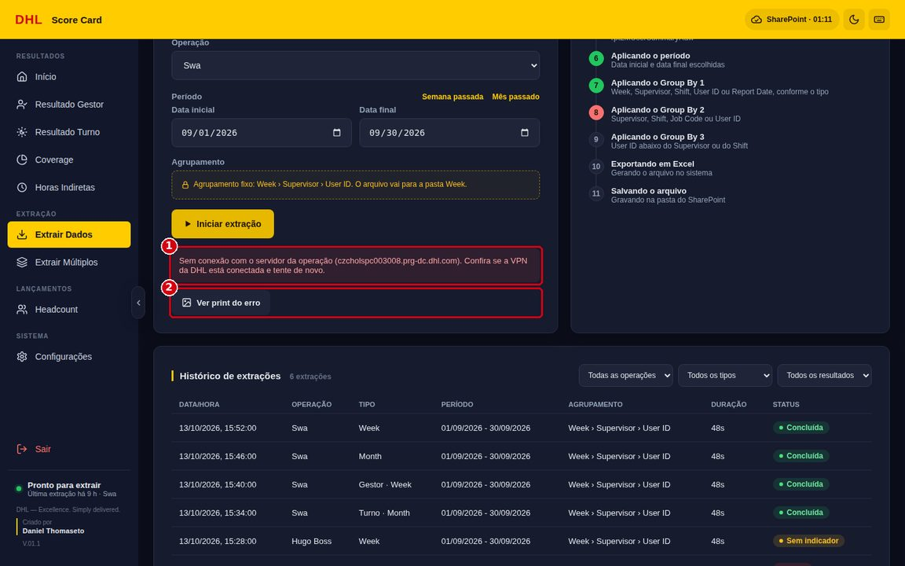
7 | Consultar o histórico de extrações Embaixo da tela Extrair Dados fica o Histórico de extrações: data/hora, operação, tipo, período, agrupamento, duração e resultado (Concluída, Sem indicador ou Falha). Use os filtros de operação, tipo e resultado para achar uma extração. O rodapé do menu também mostra a última extração e há quanto tempo foi feita: ponto verde = concluída, amarelo = sem indicador ou extraindo agora, vermelho = falha. |  | Q1: Garantir que todas as operações do fechamento foram extraídas com sucesso. HSE1: Seguir etapa 1. |  |  |  |  |  | Q1: Filtrar Resultado = Falha e Sem indicador e extrair de novo o que estiver pendente antes de montar a apresentação. HSE1: Seguir etapa 1. |  |  |  |  | N | 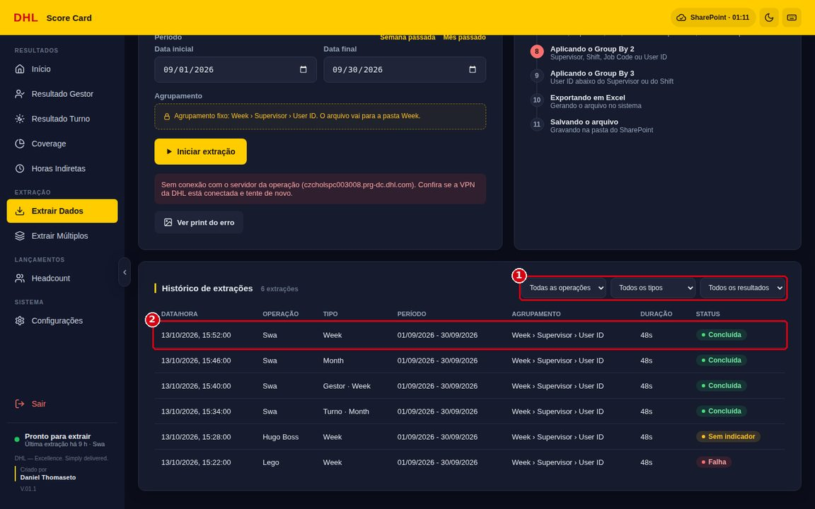
8 | Extrair Múltiplos (fila de extrações) Menu Extrair Múltiplos (Ctrl+7). Escolha o modo no topo: • Várias operações (1ª imagem): um tipo de extração para várias operações marcadas (Selecionar todas / Limpar). • Vários filtros (2ª imagem): UMA operação e vários tipos ao mesmo tempo (ex.: Week, Month, Gestor · Week e Turno · Week). Preencha o período e clique em Iniciar extração. As extrações rodam uma depois da outra num único navegador; uma falha não interrompe a fila. Parar fila: termina a extração em andamento e para antes da próxima. No fim aparece o resumo "X de Y extrações concluídas, N com falha…". |  | P1: Fila longa ocupa o computador e a VPN por vários minutos. Q1: Item da fila com falha. HSE1: Seguir etapa 1. |  |  |  |  |  | P1: Rodar a fila no início do fechamento e não desligar a VPN até o fim. Q1: Conferir o resumo e o histórico; extrair de novo só o item com falha, em Extrair Dados. HSE1: Seguir etapa 1. |  |  |  |  | N | 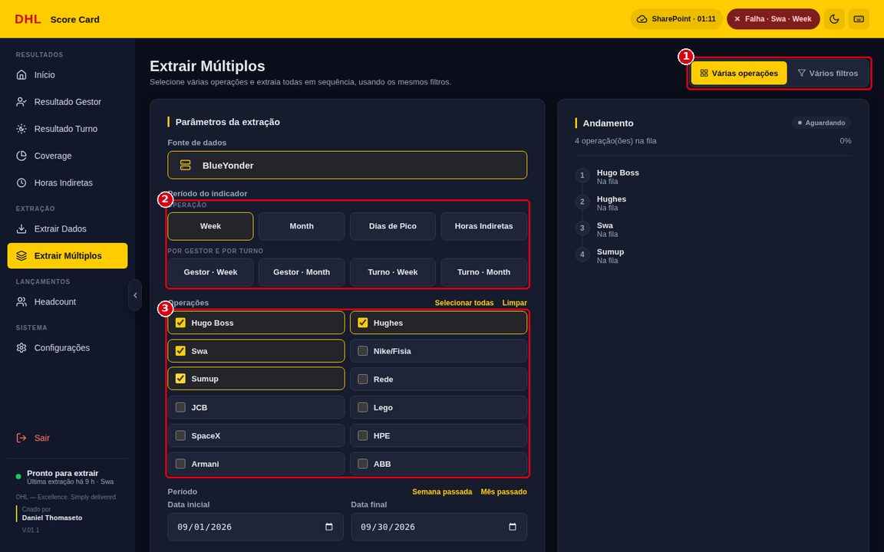
 |  |  |  |  |  |  |  |  |  |  |  |  |  |  | 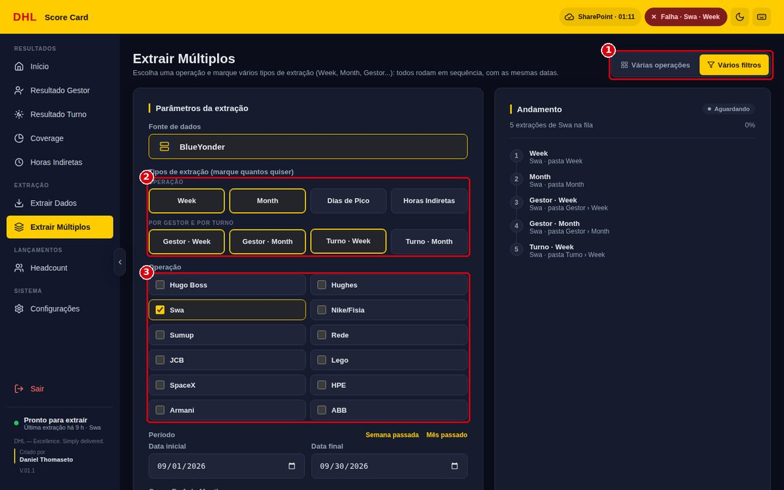
9 | Headcount: cadastrar os gestores Menu Headcount (Ctrl+8), tela Cálculo de Presenteísmo: 1. Clique em + Adicionar Gestor. 2. Em Nome do gestor, escolha o nome sugerido, igual ao do Summary (a lista traz os supervisores que já vieram nas extrações Week e Gestor · Week). 3. Escolha a operação e clique em Adicionar. Na tabela, o gestor com o nome igual ao do Summary mostra "✓ no Summary": o presenteísmo dele vai para o Resultado Gestor. "sem par no Summary" = nome diferente, não liga. Os ícones ao lado do nome editam ou excluem o gestor. |  | Q1: Nome do gestor diferente do Summary não leva o presenteísmo para o Resultado Gestor. Q2: Dados de pessoas (LGPD). HSE1: Seguir etapa 1. |  |  |  |  |  | Q1: Usar sempre o nome sugerido (igual à coluna Supervisor do Summary). Se aparecer "sem par no Summary", corrigir pelo ícone de editar. Q2: Os gestores vão para a pasta do SharePoint da operação (mesmo acesso dos relatórios). Não enviar prints com nomes para fora da empresa. HSE1: Seguir etapa 1. |  |  |  |  | $ | 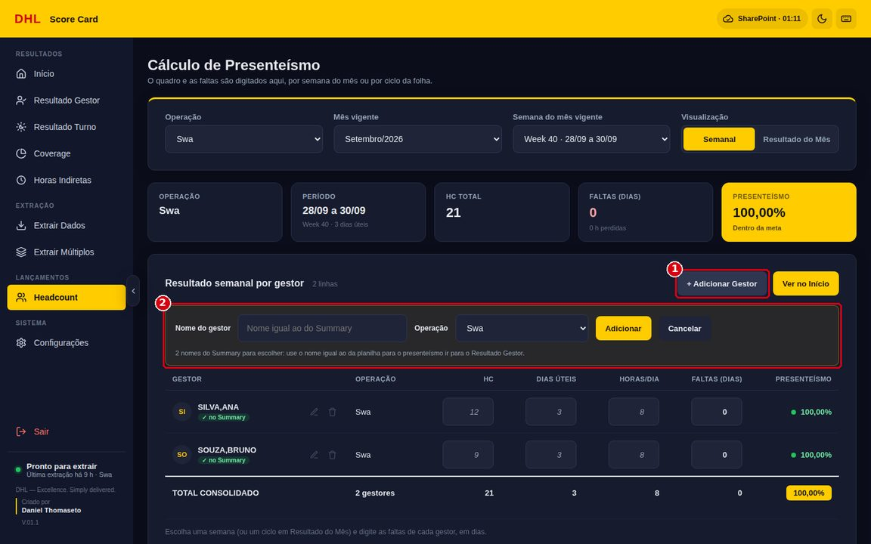
10 | Headcount: lançar o quadro e as faltas 1. Escolha a Operação, o Mês vigente e a Semana do mês, ou a visualização Resultado do Mês (ciclo da folha, do dia 13 ao dia 12). 2. Para cada gestor digite HC, Dias úteis, Horas/dia e Faltas (em dias inteiros). O que não foi digitado aparece esmaecido e é herdado (HC e horas/dia da semana anterior, dias úteis do calendário, faltas zero). 3. Confira os cards: HC total, faltas e Presenteísmo (meta 98,00%). Presenteísmo = 1 − (Faltas × Horas/dia) ÷ (HC × Dias úteis × Horas/dia). "Como o número foi calculado" (abaixo da tabela) mostra a memória de cálculo. Lançamentos compartilhados (2ª imagem): o que você digita vai para a pasta do SharePoint alguns segundos depois e aparece para as outras pessoas. Quando chega um lançamento de outra pessoa, aparece o aviso "Lançamentos de outra pessoa" (1) e a tela se atualiza — se você estiver digitando, só quando sair do campo. Vale o valor mais recente de cada campo. |  | Q1: Lançamento na semana errada. Q2: Valor inválido (texto, negativo, faltas com fração). Q3: Duas pessoas lançando o mesmo campo ao mesmo tempo. HSE1: Seguir etapa 1. |  |  |  |  |  | Q1: Conferir o card Período antes de digitar. Q2: Digitar só números; faltas em dias inteiros (0, 1, 2…). O app avisa e não grava valor inválido. Q3: Combinar quem lança cada operação. Se um valor mudar sozinho, é o lançamento mais novo de outra pessoa: alinhar com ela antes de corrigir. HSE1: Seguir etapa 1. |  |  |  |  | $ | 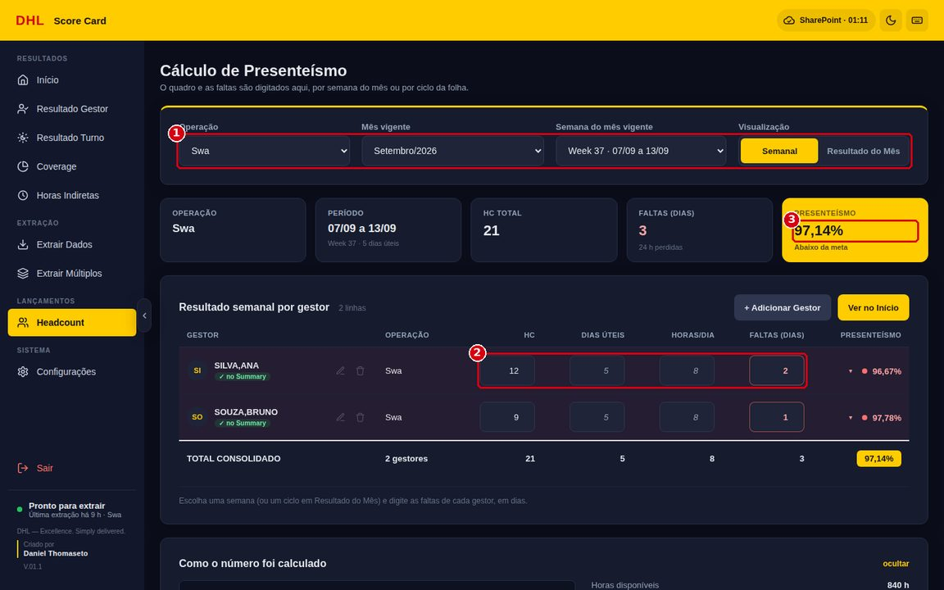
 |  |  |  |  |  |  |  |  |  |  |  |  |  |  | 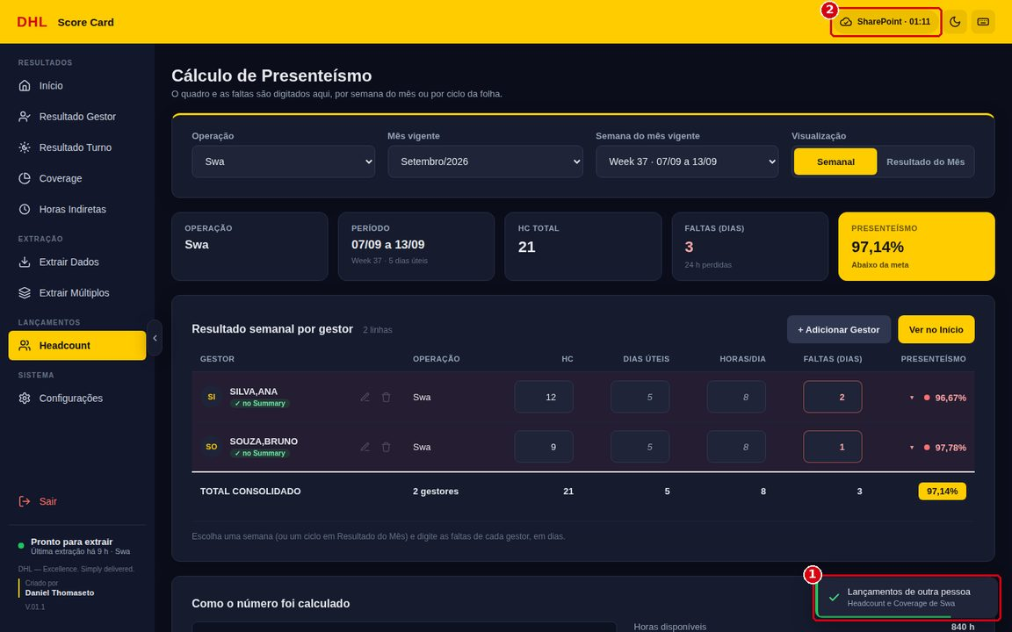
11 | Início: conferir os indicadores e copiar para a apresentação Menu Início (Ctrl+1): 1. Escolha a Operação e o Mês. 2. Confira a tabela: semanas do mês, o mês e o Pico nas colunas; CUBO, EFETIVIDADE, HORA DIRETA, PRESENTEÍSMO, DISPERSÃO e COVERAGE nas linhas, cada um com a meta. Verde ✓ = dentro da meta; vermelho ▼ = abaixo; azul ▲ = acima do teto; traço (—) = ainda sem número (não é zero). 3. O botão Copiar de cada coluna copia os 6 valores na ordem da tela. Cole (Ctrl+V) no Excel ou PowerPoint da apresentação. 4. Modo apresentação: tela cheia só com a tabela; setas ← → trocam a operação; Esc sai. Automático (2ª imagem, ou barra de espaço) troca a operação sozinho a cada 15 s, 30 s, 1 min ou 2 min, com uma capa entre uma e outra (3ª imagem); a linha amarela mostra o tempo. 5. No SharePoint: data do relatório mais novo da operação na pasta (de qualquer pessoa). 6. Selo SharePoint: hora da última leitura da pasta; clique para ler de novo. 7. A alça no meio da borda do menu (ou Ctrl+B) recolhe o menu e dá mais espaço à tabela. |  | Q1: Colar a coluna da semana ou operação errada na apresentação. Q2: Indicador com traço (—), sem número. HSE1: Seguir etapa 1. |  |  |  |  |  | Q1: Conferir o aviso no canto (ex.: "Copiado: 6 valores de Week 37") e o cabeçalho da coluna antes de colar. Q2: Traço = falta extração (Week, Month ou Dias de Pico) ou lançamento no Headcount (presenteísmo e cubo). Antes de extrair, olhar No SharePoint: outra pessoa pode já ter extraído. Completar e conferir de novo. HSE1: Seguir etapa 1. |  |  |  |  | $ | 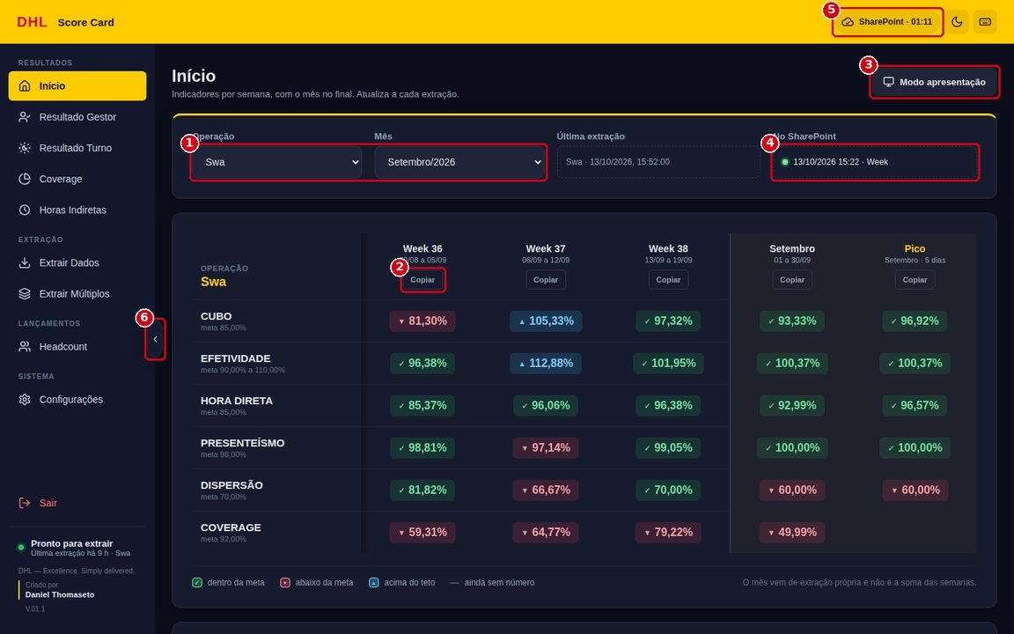
 |  |  |  |  |  |  |  |  |  |  |  |  |  |  | 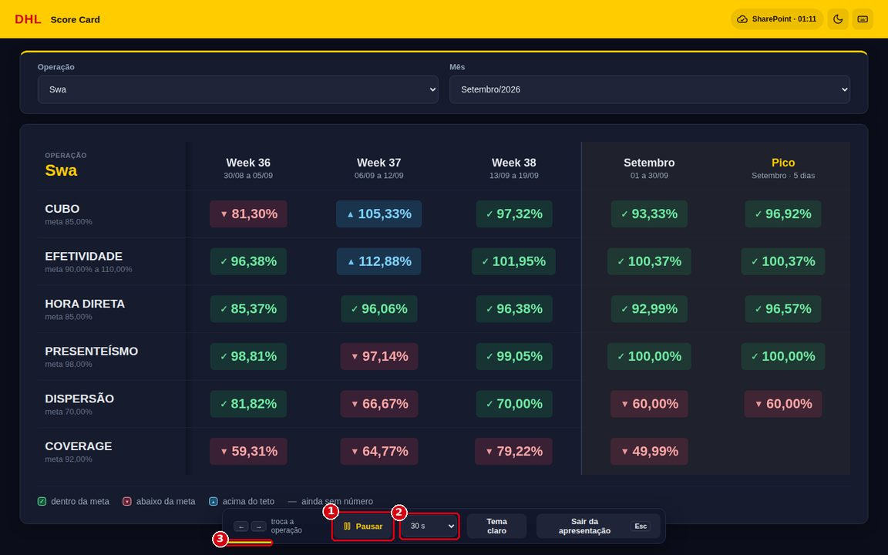
 |  |  |  |  |  |  |  |  |  |  |  |  |  |  | 
12 | Coverage: conferir e ajustar dias e horas Menu Coverage (Ctrl+4): 1. Escolha Operação, Mês, Semana (ou Resultado do Mês) e, se quiser, um Gestor. 2. Na tabela por usuário, ajuste Dias e Horas quando necessário (feriado, afastamento). "Para todos" aplica os mesmos dias/horas a todos os usuários da tela. 3. Na linha TOTAL, lance a Sinergia cedida e a Sinergia recebida da operação (em horas). 4. Confira o card Coverage (meta 92,00%). Coverage = (Horas LMS − Diretas sem meta) ÷ (Horas Metrics + Sinergia recebida − Sinergia cedida). O que for digitado continua valendo depois de uma nova extração do período e vai para a pasta do SharePoint, valendo para todos (como no Headcount, etapa 10). |  | Q1: Dias/horas sem ajuste em semana com feriado distorcem o coverage. Q2: Sinergia lançada no período errado. HSE1: Seguir etapa 1. |  |  |  |  |  | Q1: Revisar dias e horas em semanas com feriado ou afastamentos antes do fechamento. Q2: Conferir o card Período antes de lançar a sinergia. HSE1: Seguir etapa 1. |  |  |  |  | N | 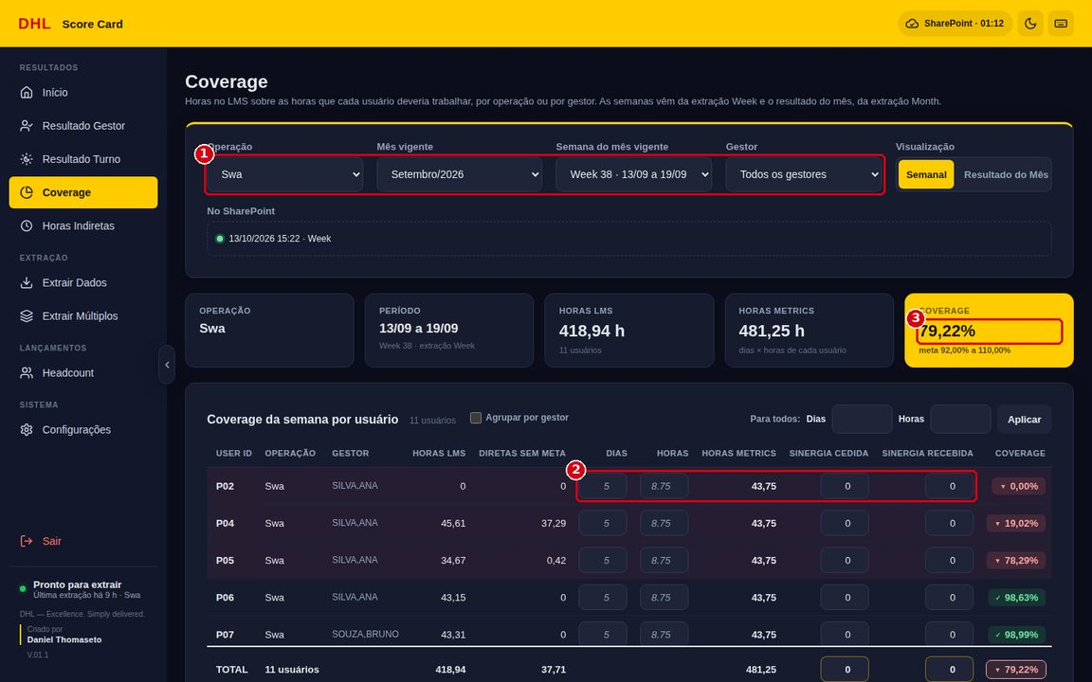
13 | Horas Indiretas: extrair e analisar Menu Horas Indiretas (Ctrl+5): 1. Para extrair nesta tela: Operação, De e Até, e clique em Extrair (agrupamento fixo Week + Job Code; arquivo na pasta Indiretas). 2. Escolha Operação, Mês e Semana para ver os cards: horas totais, horas indiretas e % Indireta (em vermelho acima de 15,00%). 3. Visualização: Semanas (um quadro por semana, atividades da maior para a menor), Barras ou Pareto. 4. Copiar (em cada quadro) e Copiar tabela levam os valores para o PowerPoint. |  | Q1: % Indireta acima do limite (15,00%). P1: Maior ofensor (barra amarela) sem tratativa. HSE1: Seguir etapa 1. |  |  |  |  |  | Q1: Analisar no Pareto as atividades de maior peso e levar para a reunião de resultados. P1: Registrar plano de ação para o maior ofensor com o gestor da operação. HSE1: Seguir etapa 1. |  |  |  |  | N | 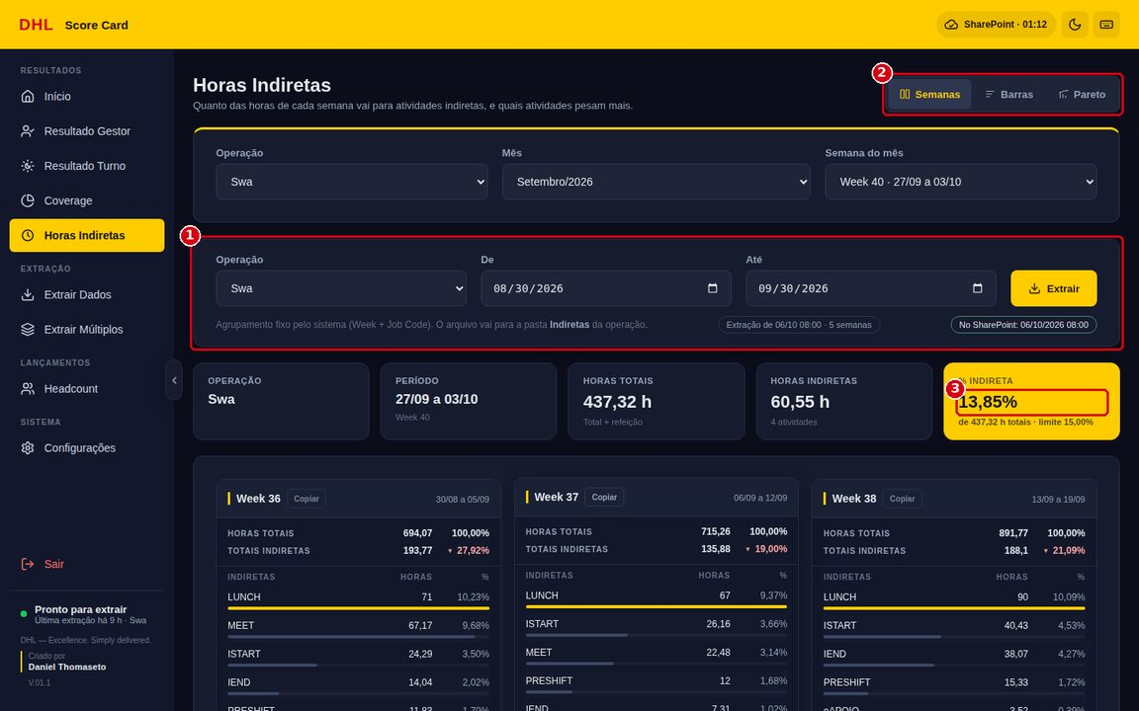
14 | Resultado Gestor Menu Resultado Gestor (Ctrl+2). Usa as extrações Gestor · Week (semanas) e Gestor · Month (mês). 1. Escolha Operação e Mês. 2. Em Gestores, marque quem aparece (Selecionar todos / Limpar). A escolha fica guardada por operação. 3. Visualização Por gestor (uma tabela por gestor, igual à do Início) ou Resumo (todos os gestores numa tabela, por período). 4. Copiar em cada coluna leva os valores para a apresentação. A seta no canto recolhe a tabela (2ª imagem). A marca HC indica que o nome bate com o Headcount: presenteísmo e cubo aparecem. Sem a marca, eles ficam em branco. |  | Q1: Gestor sem a marca HC fica sem presenteísmo e cubo. Q2: O nome exibido é exatamente o da planilha do Summary (ex.: SILVA,ANA). HSE1: Seguir etapa 1. |  |  |  |  |  | Q1: Cadastrar ou editar o gestor no Headcount com o nome sugerido do Summary (etapa 9). Q2: Não trocar o nome do supervisor no Summary sem alinhar: a ligação é feita pelo nome. HSE1: Seguir etapa 1. |  |  |  |  | N | 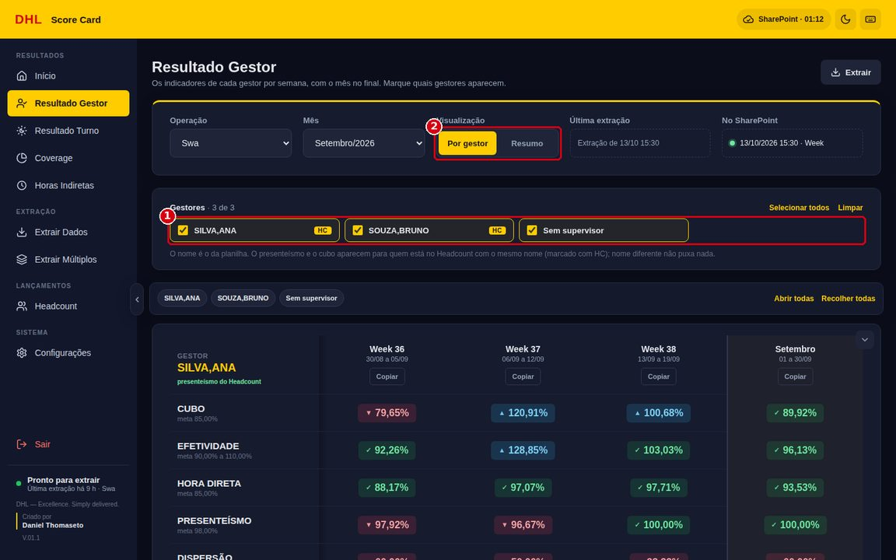
 |  |  |  |  |  |  |  |  |  |  |  |  |  |  | 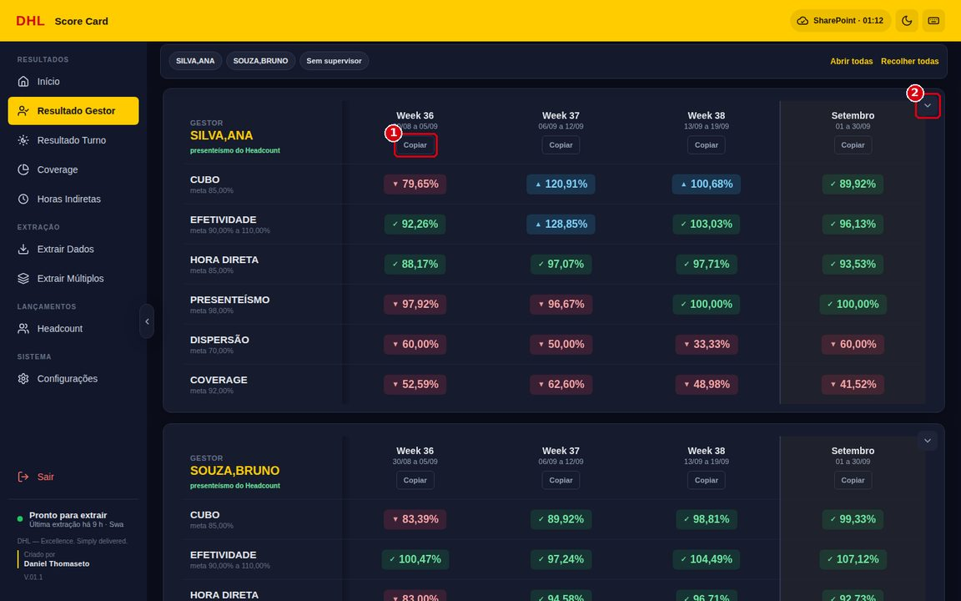
15 | Resultado Turno Menu Resultado Turno (Ctrl+3). Usa as extrações Turno · Week e Turno · Month. Funciona igual ao Resultado Gestor, com uma tabela por turno (ex.: ADM, T1, T2; vazio = Sem turno). No Resumo, Copiar tabela copia nomes e valores. O turno não tem presenteísmo (o Headcount é por gestor): presenteísmo e cubo ficam em branco, e a cópia mantém a posição deles para os outros valores não mudarem de linha. |  | Q1: Presenteísmo e cubo vazios no turno são o esperado. HSE1: Seguir etapa 1. |  |  |  |  |  | Q1: Não preencher à mão; ao colar no PowerPoint, as linhas em branco mantêm o alinhamento. HSE1: Seguir etapa 1. |  |  |  |  | N | 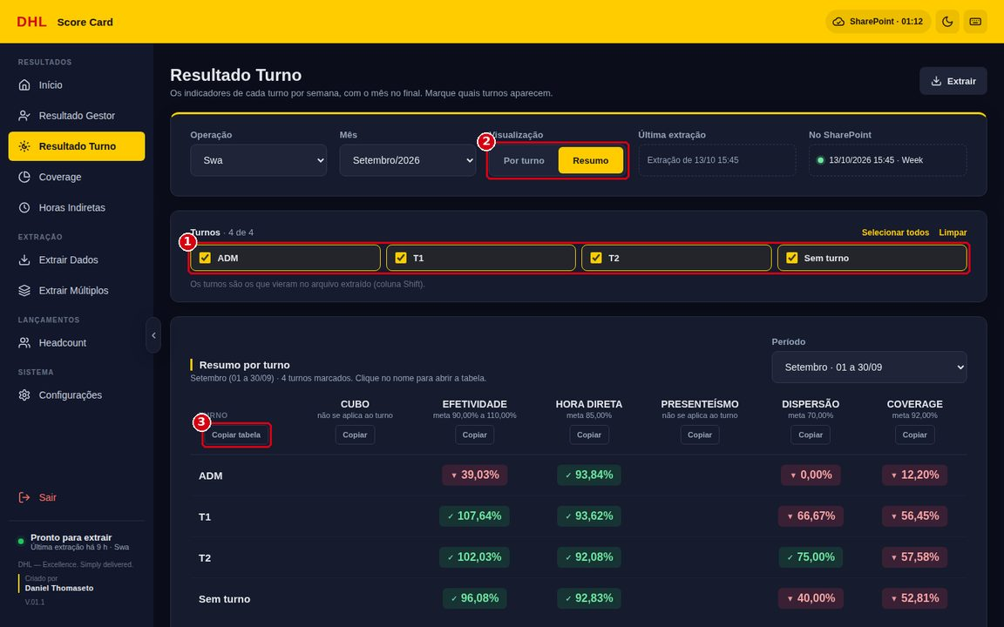
16 | Em caso de erro: saúde do sistema, diagnóstico e backup Se algo não funcionar (erro repetido na extração, aviso de erro na tela, número estranho), menu Configurações (Ctrl+9): 1. Saúde do sistema (1ª imagem): clique em Conferir agora (1). Cada item (2) tem um ponto verde, amarelo ou vermelho: VPN e servidores, pasta do SharePoint, relatórios na pasta, leitura da pasta, versão do app, versão dos dados, lançamentos compartilhados e backup. Arquivos da pasta que não foram lidos aparecem com o motivo (3); Ler a pasta do zero (4) calcula todos de novo. 2. Anote a mensagem. Na falha de extração, clique em Ver print do erro. 3. Diagnóstico (2ª imagem) > Gerar diagnóstico: cria um .zip na pasta Downloads com o log, a versão e as últimas extrações, sem usuário, senha ou dados de pessoas. Envie o .zip e a mensagem ao responsável pela ferramenta. 4. Backup dos dados (3ª imagem): o app guarda uma cópia por dia (7 dias). Fazer backup agora (1) guarda na hora; Restaurar (2) volta os dados daquele dia, guardando antes o estado atual. |  | Q1: Enviar senha ou print com dados pessoais ao pedir suporte. Q2: Corrigir números à mão fora do sistema. Q3: Restaurar um backup sem necessidade. HSE1: Seguir etapa 1. |  |  |  |  |  | Q1: Enviar só o .zip do diagnóstico e a mensagem; nunca a senha. Q2: Não editar os arquivos em %APPDATA%\ScoreCard nem os da pasta Lancamentos; corrigir a causa e extrair de novo. Q3: Restaurar só com o responsável pela ferramenta. Os lançamentos compartilhados voltam a se juntar com a pasta depois. HSE1: Seguir etapa 1. |  |  |  |  | N | 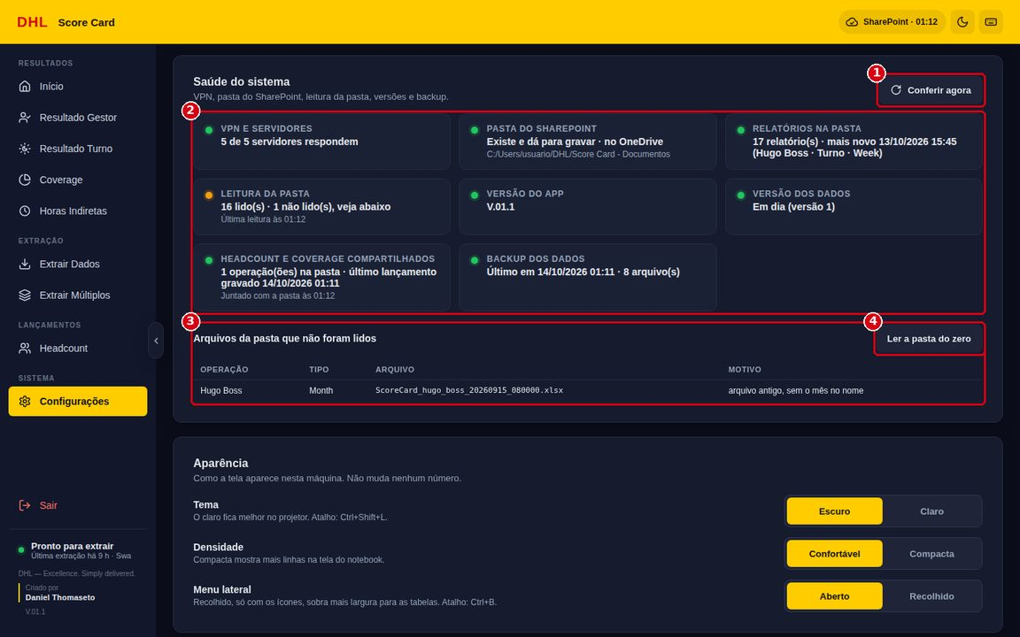
 |  |  |  |  |  |  |  |  |  |  |  |  |  |  | 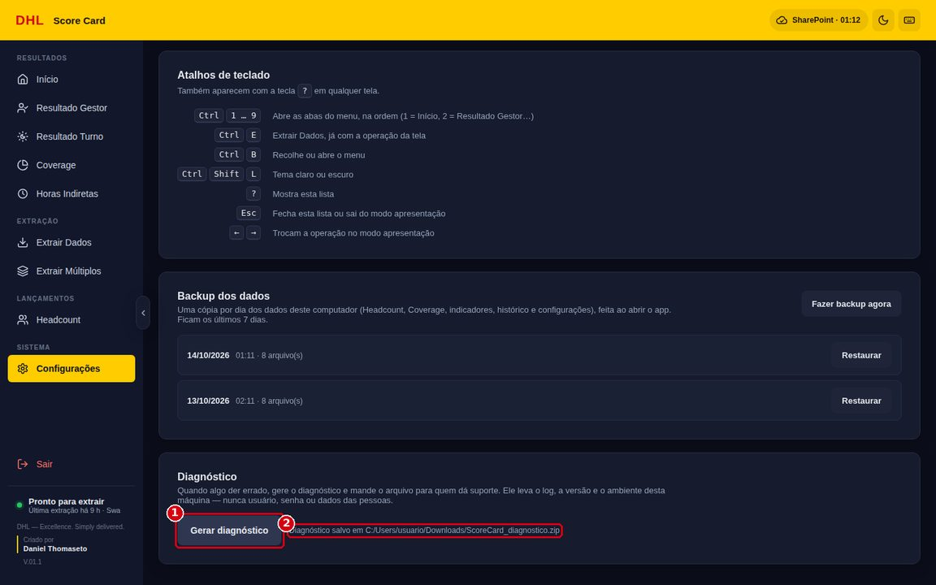
 |  |  |  |  |  |  |  |  |  |  |  |  |  |  | 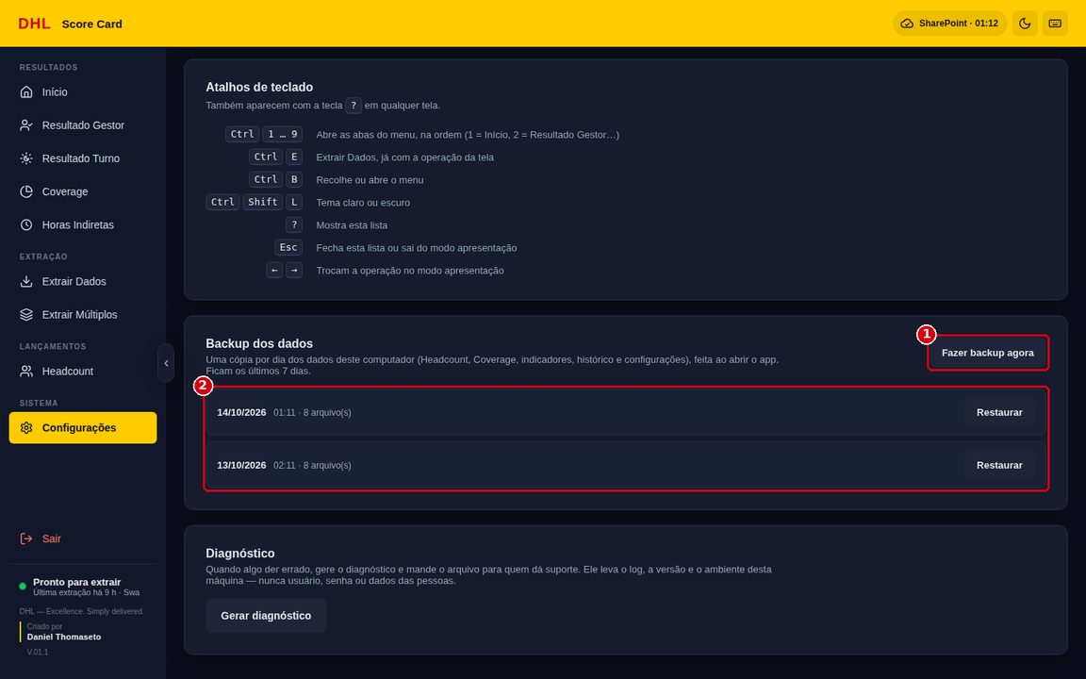
17 | Encerrar o uso Ao terminar: 1. Confirme que nenhuma extração está em andamento (rodapé do menu: "Pronto para extrair"). 2. Clique em Sair (apaga usuário e senha da memória). 3. Feche a janela do Score Card. Os lançamentos (Headcount e Coverage) e os indicadores ficam salvos neste computador e na pasta do SharePoint, e aparecem na próxima abertura (e para as outras pessoas). |  | Q1: Credencial aberta em computador compartilhado. HSE1: Seguir etapa 1 (inclusive a circulação ao sair da estação de trabalho). |  |  |  |  |  | Q1: Sempre clicar em Sair ao terminar e bloquear o computador ao se afastar. HSE1: Seguir etapa 1. |  |  |  |  | $ | 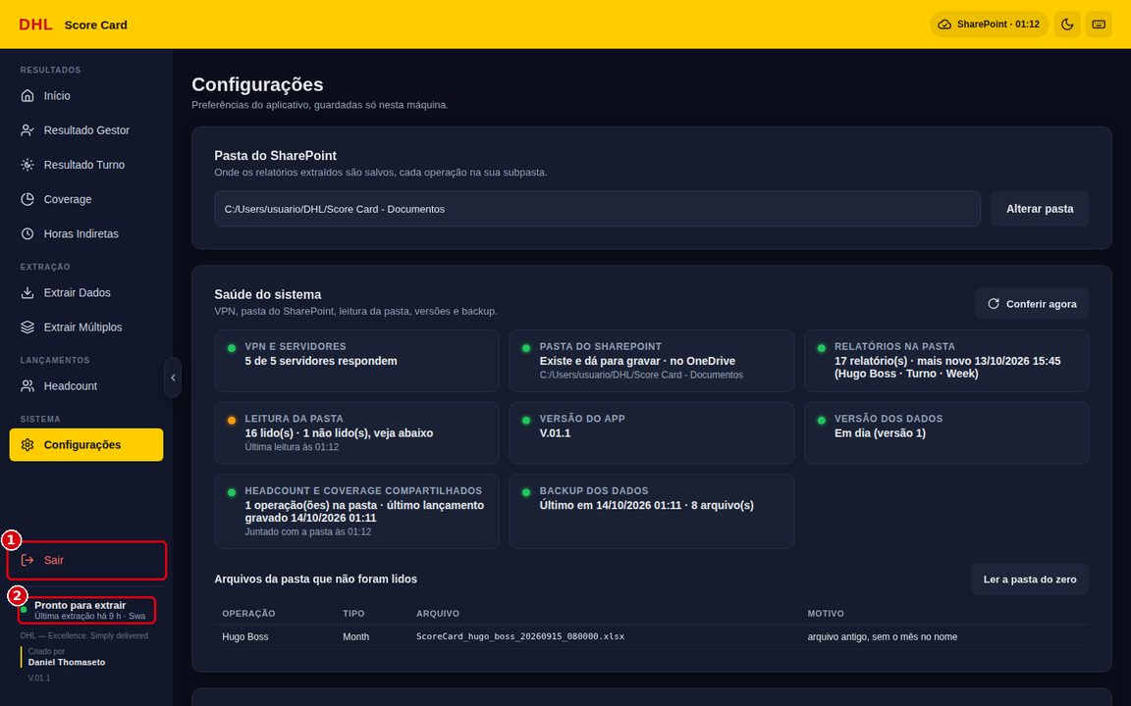

SEQUÊNCIA | DESVIOS Eventos ou problemas que possam surgir afetando a capacidade de seguir a WI |  |  |  |  |  |  | AÇÕES
1 | ScoreCard.exe não abre, ou abre com a tela em branco. |  |  |  |  |  |  | Aguardar a primeira abertura da versão. Se não abrir, pedir à TI o Microsoft Edge WebView2 Runtime e baixar o .exe de novo. Persistindo, acionar o responsável pela ferramenta.
1 | Clicar no ScoreCard.exe não abre outra janela. |  |  |  |  |  |  | Comportamento esperado: o app já está aberto (uma janela só). Procurar na barra de tarefas.
1 | Faixa "Há uma versão nova do Score Card…" no topo do app. |  |  |  |  |  |  | Clicar em Abrir a pasta, fechar o app e abrir o ScoreCard.exe novo da pasta _ScoreCard.
2 | Mensagem "Preencha usuário e senha." |  |  |  |  |  |  | Digitar usuário e senha do Summary.
2 | Ponto da VPN vermelho ("Sem VPN") ou amarelo no login. |  |  |  |  |  |  | Conectar a VPN da DHL e clicar no ponto para conferir de novo antes de extrair.
2 e 5 | "O Summary recusou a senha 2 vezes seguidas…" (extração travada). |  |  |  |  |  |  | Clicar em Sair, conferir a senha entrando no próprio Summary e fazer login de novo no app.
2 e 5 | Extração para em "Fazendo login": "Cliquei em Sign In, mas a tela continua sendo a de login…" |  |  |  |  |  |  | Usuário ou senha incorretos/expirados. Clicar em Sair, entrar com a credencial certa e conferir o acesso no próprio Summary. No máximo 2 tentativas (risco de bloqueio).
3 | "É necessário selecionar a pasta do SharePoint…" ou "A pasta configurada não existe mais". |  |  |  |  |  |  | Configurações > Alterar pasta. Conferir se o OneDrive está sincronizando.
4 | "Preencha a Data inicial e a Data final." ou data inicial depois da final. |  |  |  |  |  |  | Corrigir as datas ou usar os atalhos Semana passada / Mês passado.
4 e 8 | Aviso "Já tem uma extração rodando". |  |  |  |  |  |  | Esperar a extração atual terminar (selo na barra amarela) e começar a próxima.
5 | "Sem conexão com o servidor da operação (…). Confira se a VPN da DHL está conectada…" |  |  |  |  |  |  | Conectar a VPN e repetir. Com a VPN conectada e o erro mantido, acionar a TI.
5 | Falha em uma etapa do relatório ("Não foi possível localizar/abrir/selecionar…"). |  |  |  |  |  |  | Clicar em Ver print do erro e repetir a extração. Se repetir, gerar o diagnóstico (etapa 16) e acionar o responsável pela ferramenta.
6 | Resultado amarelo "Sem indicador" ("Relatório salvo, mas…"). |  |  |  |  |  |  | Ler o motivo, conferir tipo e período e extrair de novo. Detalhe na aba ERROS E SOLUÇÕES.
8 | Fila termina com "N com falha". |  |  |  |  |  |  | Ver o histórico e extrair de novo só o item com falha, em Extrair Dados.
9 e 14 | Gestor "sem par no Summary" ou sem presenteísmo/cubo no Resultado Gestor. |  |  |  |  |  |  | Editar o gestor no Headcount e escolher o nome sugerido, igual ao do Summary.
10 | Mensagem de valor inválido no Headcount ("precisa ser um número", "número inteiro"). |  |  |  |  |  |  | Corrigir o valor: só números, faltas em dias inteiros.
11 | Tela "Nenhuma extração de <operação> em <mês> ainda" ou indicador com traço (—). |  |  |  |  |  |  | Clicar em Extrair agora ou completar a extração/lançamento que falta. Traço não é zero.
11 | Coluna com "semana incompleta" ou "mês em andamento". |  |  |  |  |  |  | O período foi extraído antes de terminar: extrair de novo depois do fim da semana/mês.
11, 13, 14 e 15 | Aviso "Não deu para copiar". |  |  |  |  |  |  | Tentar de novo; fechar programas que estejam usando a área de transferência; colar com Ctrl+V.
10 e 12 | Aviso "Lançamentos de outra pessoa" ou valor que mudou sozinho. |  |  |  |  |  |  | Outra pessoa lançou na mesma operação (vale o mais recente). Alinhar com ela antes de corrigir.
11 | Selo da barra amarela "SharePoint" em vermelho ou "Escolha a pasta". |  |  |  |  |  |  | Conferir a pasta em Configurações e a sincronização do OneDrive; ver Saúde do sistema (etapa 16).
16 | Relatório em "Arquivos da pasta que não foram lidos" (ex.: Month antigo sem o mês no nome). |  |  |  |  |  |  | Extrair aquele tipo/período de novo nesta versão; ele passa a ser lido por todos.
12 | Coverage mostra "Sem gestor na extração". |  |  |  |  |  |  | A Week foi extraída antes da versão com Supervisor: extrair a Week de novo.
5 e 17 | Ao fechar, o app pergunta sobre extração em andamento. |  |  |  |  |  |  | Escolher continuar e esperar a extração terminar; fechar no meio deixa o download pela metade.
Detalhe de cada mensagem do sistema, com causa e solução: aba ERROS E SOLUÇÕES.

CONTROLE DE DOCUMENTOS E REGISTROS (incluir linhas se necessário)
Identificação |  | Armazenamento |  | Proteção |  |  |  | Recuperação |  |  | Tempo de Retenção |  |  |  |  | Disposição
Esta WI (Score Card – uso do sistema) |  | Sistema ETQ (cópia em docs/ do projeto) |  | Vide sistema ETQ |  |  |  | Vide sistema ETQ |  |  | Vide sistema ETQ |  |  |  |  | Vide sistema ETQ
Relatórios extraídos (.xls/.xlsx) |  | Pasta do SharePoint da operação, por tipo de extração |  | Acesso conforme permissões do SharePoint |  |  |  | Pela pasta <operação>\<tipo> |  |  | Até uma extração nova do mesmo período |  |  |  |  | O app apaga só o arquivo do período que a extração nova substitui
Lançamentos de Headcount e Coverage |  | Pasta do SharePoint: <operação>\Lancamentos (um arquivo por operação) |  | Acesso conforme permissões do SharePoint; sem credenciais |  |  |  | Pelo Score Card (junta e mostra para todos) |  |  | Enquanto a operação usar o Score Card |  |  |  |  | Vide sistema ETQ
Cópia local e backup do app |  | Computador do usuário (%APPDATA%\ScoreCard e \backups) |  | Perfil do Windows do usuário; sem credenciais gravadas |  |  |  | Configurações > Backup dos dados > Restaurar |  |  | Backup: últimos 7 dias |  |  |  |  | O app apaga os backups com mais de 7 dias

HISTÓRICO DE REVISÃO (inclua linhas conforme necessário)
Revisão |  | Data |  | Modificação
1 |  | 13/10/2026 |  | Emissão inicial. WI de uso do Score Card versão V.01.1: login, extrações (Extrair Dados e Extrair Múltiplos), Headcount, Início, Coverage, Horas Indiretas, Resultado Gestor, Resultado Turno, diagnóstico, desvios e AST.
2 |  | 14/10/2026 |  | Pasta do SharePoint compartilhada (relatórios e lançamentos de Headcount/Coverage para todos), login com VPN, olho da senha e trava de 2 senhas recusadas, aviso de versão nova, No SharePoint e selo na barra amarela, alça do menu, apresentação automática com capa, Saúde do sistema, backup diário e novos desvios. Prints refeitos.

APROVAÇÃO (incluir linhas conforme necessário)
 |  | Nome |  |  |  | Função / Área |  |  |  |  | Assinatura |  |  |  |  | Data
Criado por |  | Daniel Thomaseto |  |  |  |  |  |  |  |  |  |  |  |  |  | 13/10/2026
Revisado por
Revisado por
Revisado por
Aprovado por

